상품제안서
주문제작 아크릴캐릭터 지비츠 | 상품코드: S23160

 |  |  |  |  |  |  | 02-713-8555 | www.synergygift.co.kr
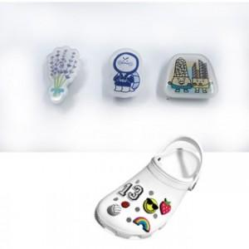

【상세/제작정보】 | <p><span style="font-size: 14pt;">※ 제작크기 35*35mm 이내</span></p><p><span style="font-size: 14pt;">※ 1천개 미만 제작불가</span></p>

【인쇄/포장옵션】 | 풀칼라 / OPP(비닐)

【공급단가】 | 수량 | 1,000~ | 2,000~ | 3,000~ | 5,000~ | 10,000~
*VAT별도 | 단가 | 810원 | 760원 | 730원 | 700원 | 670원

【상품 URL】 | https://www.synergygift.co.kr:443/src/goods_detail.php?gdno=23160

